Introducción
Usted(es) ha sido contratado para evaluar un recurso (sardina) frente a las costas de España y Portugal. Se tienen datos desde 1991, pero se sabe que el esfuerzo pesquero inició antes pero no era substancial. Se sabe que los datos proporcionados son representativos del stock, y que no existe movimiento (inmigración o emigración).
El objetivo que tiene usted es evaluar el estado actual del stock y dar recomendaciones de manejo para la siguiente temporada de pesca (año) a los miembros interesados.

Captura
A este recurso lo explotan dos principales pesquerías: industrial y artesanal. Estas pesquerías operan a lo largo del año.
Anio | Nombre de flota | Captura (mt)
1991 | Industrial | 37073.8
1992 | Industrial | 60792.9
1993 | Industrial | 66758.2
1994 | Industrial | 69216.2
1995 | Industrial | 78426
1996 | Industrial | 70533.3
1997 | Industrial | 54607.2
1998 | Industrial | 55084.6
1999 | Industrial | 63412.8
2000 | Industrial | 65779.6
2001 | Industrial | 55691.5
2002 | Industrial | 53085.4
2003 | Industrial | 64258.2
2004 | Industrial | 74862.1
2005 | Industrial | 76740.2
2006 | Industrial | 63819.8
2007 | Industrial | 39897.6
2008 | Industrial | 34871.5
2009 | Industrial | 40983.4
2010 | Industrial | 49557.1
2011 | Industrial | 44163.6
2012 | Industrial | 31294.9
2013 | Industrial | 26576.8
2014 | Industrial | 30968.8
2015 | Industrial | 28212.8
2016 | Industrial | 18395.1
2017 | Industrial | 19023
2018 | Industrial | 19996.3
2019 | Industrial | 19181.9
2020 | Industrial | 19370.5
1991 | Artesanal | 22207.8
1992 | Artesanal | 35563
1993 | Artesanal | 44730.7
1994 | Artesanal | 58630
1995 | Artesanal | 58351.3
1996 | Artesanal | 49333.6
1997 | Artesanal | 52494.1
1998 | Artesanal | 63008.2
1999 | Artesanal | 72129.1
2000 | Artesanal | 65545.1
2001 | Artesanal | 63159.6
2002 | Artesanal | 76891.9
2003 | Artesanal | 97025.6
2004 | Artesanal | 105270
2005 | Artesanal | 102102
2006 | Artesanal | 66463.4
2007 | Artesanal | 55816.7
2008 | Artesanal | 60208.9
2009 | Artesanal | 80705.1
2010 | Artesanal | 80966.1
2011 | Artesanal | 64015.7
2012 | Artesanal | 49021.6
2013 | Artesanal | 56912.7
2014 | Artesanal | 56840.4
2015 | Artesanal | 41627.6
2016 | Artesanal | 31351
2017 | Artesanal | 41684.3
2018 | Artesanal | 32889.3
2019 | Artesanal | 41076.8
2020 | Artesanal | 25361.1

Indice Abundancia
Year | Estimado | CV
1996 | 859556.2 | 0.35
1997 | 840369.8 | 0.35
1998 | 1624793.3 | 0.35
1999 | 800333.5 | 0.35
Existen un índice de abundancia para este recurso. Un crucero (Survey) que se lleva a cabo desde el 15 de junio al 15 de julio de cada año da estimados de la abundancia en numero del stock. Sin embargo, se piensa que este crucero no muestrea toda la distribución del stock, quizá solo un 40%.
2000 | 588965 | 0.35
2001 | 408621.6 | 0.35
2002 | 642409.1 | 0.35
2003 | 1415249.6 | 0.35
2004 | 770743.8 | 0.35
2005 | 1261037 | 0.35
2006 | 421646.6 | 0.35
2007 | 428827.5 | 0.35
2008 | 268611.2 | 0.35
2009 | 476797.2 | 0.35
2010 | 334361.8 | 0.35
2011 | 215999.2 | 0.35
2012 | 245865.7 | 0.35
2013 | 264454.4 | 0.35
2014 | 733168.3 | 0.35
2015 | 361370.8 | 0.35
2016 | 128476 | 0.35
2017 | 195792.8 | 0.35
2018 | 87876.5 | 0.35
2019 | 322064.8 | 0.35
2020 | 222528.4 | 0.35

Composicion longitudes
Year | Nombre de flota | 9 | 9.5 | 10 | 10.5 | 11 | 11.5 | 12 | 12.5 | 13 | 13.5 | 14 | 14.5 | 15 | 15.5 | 16 | 16.5 | 17 | 17.5 | 18 | 18.5 | 19 | 19.5 | 20 | 20.5 | 21 | 21.5 | 22 | 22.5 | 23 | 23.5 | 24 | 24.5 | 25 | 25.5 | 26 | 26.5 | 27 | 27.5 | 28
1991 | Industrial | 0 | 0 | 0 | 0 | 0 | 0 | 0 | 0 | 0 | 0 | 0 | 0 | 0 | 1 | 1 | 1 | 2 | 3 | 6 | 4 | 10 | 14 | 8 | 4 | 8 | 9 | 8 | 8 | 7 | 3 | 0 | 2 | 1 | 0 | 0 | 0 | 0 | 0 | 0
1992 | Industrial | 0 | 0 | 0 | 0 | 0 | 0 | 0 | 0 | 0 | 0 | 0 | 1 | 0 | 1 | 3 | 2 | 3 | 1 | 5 | 8 | 6 | 3 | 4 | 8 | 15 | 14 | 8 | 9 | 2 | 3 | 3 | 0 | 0 | 1 | 0 | 0 | 0 | 0 | 0
1993 | Industrial | 0 | 0 | 0 | 0 | 0 | 0 | 0 | 0 | 1 | 0 | 0 | 2 | 1 | 0 | 2 | 2 | 2 | 2 | 6 | 6 | 5 | 6 | 9 | 15 | 4 | 7 | 14 | 7 | 4 | 1 | 3 | 0 | 0 | 1 | 0 | 0 | 0 | 0 | 0
1994 | Industrial | 0 | 0 | 0 | 0 | 0 | 0 | 0 | 0 | 1 | 0 | 0 | 0 | 3 | 2 | 7 | 7 | 5 | 6 | 4 | 4 | 7 | 6 | 2 | 7 | 7 | 9 | 6 | 3 | 8 | 3 | 0 | 2 | 1 | 0 | 0 | 0 | 0 | 0 | 0
1995 | Industrial | 0 | 0 | 0 | 0 | 0 | 0 | 0 | 0 | 0 | 0 | 0 | 0 | 1 | 1 | 2 | 4 | 10 | 7 | 18 | 8 | 9 | 8 | 7 | 8 | 4 | 5 | 2 | 3 | 1 | 0 | 1 | 1 | 0 | 0 | 0 | 0 | 0 | 0 | 0
1996 | Industrial | 0 | 0 | 0 | 0 | 0 | 0 | 0 | 0 | 1 | 1 | 1 | 0 | 1 | 0 | 4 | 1 | 2 | 1 | 7 | 14 | 13 | 10 | 8 | 8 | 9 | 7 | 1 | 4 | 4 | 0 | 1 | 1 | 1 | 0 | 0 | 0 | 0 | 0 | 0
1997 | Industrial | 0 | 0 | 0 | 0 | 0 | 0 | 0 | 0 | 0 | 0 | 0 | 1 | 1 | 1 | 4 | 4 | 8 | 9 | 4 | 5 | 8 | 8 | 10 | 10 | 8 | 7 | 7 | 2 | 0 | 1 | 0 | 2 | 0 | 0 | 0 | 0 | 0 | 0 | 0
A lo largo de los años se ha llevado a cabo un programa de muestreo, donde se seleccionaba aleatriamente 100 embarcaciones de cada flota industrial para tomar datos de tallas de los peces capturados. También se tienen muestreos de la flota artesanal, aunque solo provienen de 50 embarcaciones. Para el caso del crucero, la composicion por tallas vienen de 100 estaciones de muestreo.
1998 | Industrial | 0 | 0 | 0 | 0 | 0 | 0 | 1 | 0 | 0 | 0 | 0 | 0 | 2 | 3 | 3 | 6 | 7 | 11 | 9 | 8 | 14 | 6 | 6 | 4 | 7 | 5 | 1 | 2 | 3 | 1 | 1 | 0 | 0 | 0 | 0 | 0 | 0 | 0 | 0
1999 | Industrial | 0 | 0 | 0 | 0 | 0 | 0 | 0 | 0 | 0 | 0 | 1 | 0 | 3 | 5 | 1 | 10 | 6 | 8 | 7 | 10 | 14 | 7 | 9 | 6 | 5 | 1 | 3 | 0 | 3 | 1 | 0 | 0 | 0 | 0 | 0 | 0 | 0 | 0 | 0
2000 | Industrial | 0 | 0 | 0 | 0 | 0 | 0 | 0 | 0 | 0 | 0 | 0 | 1 | 1 | 2 | 5 | 8 | 4 | 6 | 18 | 17 | 7 | 12 | 6 | 5 | 1 | 3 | 1 | 0 | 3 | 0 | 0 | 0 | 0 | 0 | 0 | 0 | 0 | 0 | 0
2001 | Industrial | 0 | 0 | 0 | 0 | 0 | 0 | 0 | 0 | 0 | 0 | 0 | 2 | 4 | 7 | 3 | 5 | 8 | 8 | 9 | 10 | 13 | 9 | 5 | 3 | 4 | 5 | 3 | 1 | 1 | 0 | 0 | 0 | 0 | 0 | 0 | 0 | 0 | 0 | 0
2002 | Industrial | 0 | 0 | 0 | 0 | 0 | 0 | 0 | 1 | 1 | 1 | 5 | 3 | 2 | 3 | 3 | 5 | 12 | 13 | 11 | 13 | 4 | 5 | 10 | 3 | 0 | 3 | 1 | 1 | 0 | 0 | 0 | 0 | 0 | 0 | 0 | 0 | 0 | 0 | 0
2003 | Industrial | 0 | 0 | 0 | 0 | 0 | 0 | 0 | 0 | 0 | 1 | 0 | 2 | 5 | 2 | 4 | 13 | 15 | 11 | 14 | 10 | 9 | 3 | 3 | 3 | 2 | 1 | 0 | 1 | 0 | 0 | 0 | 0 | 1 | 0 | 0 | 0 | 0 | 0 | 0
2004 | Industrial | 0 | 0 | 0 | 0 | 0 | 0 | 0 | 1 | 0 | 0 | 0 | 0 | 1 | 4 | 4 | 10 | 8 | 16 | 8 | 8 | 12 | 10 | 8 | 6 | 1 | 2 | 0 | 0 | 1 | 0 | 0 | 0 | 0 | 0 | 0 | 0 | 0 | 0 | 0
2005 | Industrial | 0 | 0 | 0 | 0 | 0 | 0 | 0 | 0 | 0 | 0 | 1 | 0 | 5 | 6 | 5 | 11 | 5 | 13 | 11 | 10 | 10 | 6 | 2 | 10 | 2 | 2 | 0 | 0 | 1 | 0 | 0 | 0 | 0 | 0 | 0 | 0 | 0 | 0 | 0
2006 | Industrial | 0 | 0 | 0 | 0 | 0 | 0 | 1 | 2 | 0 | 2 | 0 | 1 | 1 | 1 | 2 | 6 | 5 | 12 | 19 | 12 | 13 | 10 | 7 | 3 | 1 | 1 | 0 | 1 | 0 | 0 | 0 | 0 | 0 | 0 | 0 | 0 | 0 | 0 | 0
2007 | Industrial | 0 | 0 | 0 | 0 | 0 | 1 | 0 | 0 | 0 | 0 | 2 | 4 | 2 | 4 | 4 | 9 | 9 | 8 | 9 | 14 | 7 | 7 | 9 | 3 | 3 | 3 | 1 | 0 | 1 | 0 | 0 | 0 | 0 | 0 | 0 | 0 | 0 | 0 | 0
2008 | Industrial | 0 | 0 | 0 | 0 | 1 | 0 | 0 | 0 | 0 | 1 | 3 | 2 | 2 | 4 | 6 | 8 | 11 | 15 | 14 | 9 | 6 | 7 | 3 | 2 | 4 | 0 | 0 | 1 | 1 | 0 | 0 | 0 | 0 | 0 | 0 | 0 | 0 | 0 | 0
2009 | Industrial | 0 | 0 | 0 | 0 | 0 | 0 | 0 | 0 | 0 | 1 | 4 | 4 | 10 | 7 | 9 | 11 | 11 | 7 | 5 | 4 | 7 | 4 | 3 | 7 | 5 | 1 | 0 | 0 | 0 | 0 | 0 | 0 | 0 | 0 | 0 | 0 | 0 | 0 | 0
2010 | Industrial | 0 | 0 | 0 | 0 | 0 | 0 | 0 | 3 | 1 | 0 | 3 | 0 | 3 | 5 | 7 | 10 | 16 | 14 | 9 | 16 | 1 | 4 | 3 | 2 | 2 | 0 | 0 | 1 | 0 | 0 | 0 | 0 | 0 | 0 | 0 | 0 | 0 | 0 | 0
2011 | Industrial | 0 | 0 | 0 | 0 | 0 | 0 | 0 | 0 | 0 | 0 | 0 | 1 | 2 | 5 | 9 | 9 | 7 | 14 | 8 | 12 | 11 | 8 | 6 | 0 | 5 | 1 | 1 | 1 | 0 | 0 | 0 | 0 | 0 | 0 | 0 | 0 | 0 | 0 | 0
2012 | Industrial | 0 | 0 | 0 | 0 | 0 | 0 | 0 | 0 | 3 | 3 | 2 | 2 | 2 | 3 | 4 | 7 | 13 | 14 | 8 | 11 | 7 | 6 | 5 | 6 | 2 | 2 | 0 | 0 | 0 | 0 | 0 | 0 | 0 | 0 | 0 | 0 | 0 | 0 | 0
2013 | Industrial | 0 | 0 | 0 | 0 | 0 | 0 | 1 | 0 | 1 | 0 | 0 | 3 | 8 | 8 | 11 | 17 | 7 | 8 | 14 | 9 | 5 | 3 | 3 | 1 | 0 | 0 | 1 | 0 | 0 | 0 | 0 | 0 | 0 | 0 | 0 | 0 | 0 | 0 | 0
2014 | Industrial | 0 | 0 | 0 | 0 | 1 | 0 | 1 | 0 | 1 | 2 | 1 | 2 | 3 | 4 | 6 | 16 | 9 | 16 | 17 | 5 | 7 | 4 | 3 | 2 | 0 | 0 | 0 | 0 | 0 | 0 | 0 | 0 | 0 | 0 | 0 | 0 | 0 | 0 | 0
2015 | Industrial | 0 | 0 | 0 | 0 | 0 | 0 | 0 | 0 | 0 | 1 | 0 | 0 | 4 | 6 | 7 | 9 | 13 | 9 | 14 | 8 | 5 | 13 | 5 | 2 | 4 | 0 | 0 | 0 | 0 | 0 | 0 | 0 | 0 | 0 | 0 | 0 | 0 | 0 | 0
2016 | Industrial | 1 | 0 | 0 | 0 | 0 | 0 | 1 | 1 | 0 | 0 | 1 | 2 | 2 | 5 | 5 | 5 | 5 | 13 | 15 | 7 | 12 | 10 | 6 | 4 | 4 | 0 | 0 | 0 | 0 | 1 | 0 | 0 | 0 | 0 | 0 | 0 | 0 | 0 | 0
2017 | Industrial | 0 | 0 | 0 | 0 | 0 | 0 | 0 | 0 | 0 | 0 | 1 | 4 | 8 | 7 | 15 | 15 | 6 | 16 | 10 | 7 | 4 | 3 | 3 | 1 | 0 | 0 | 0 | 0 | 0 | 0 | 0 | 0 | 0 | 0 | 0 | 0 | 0 | 0 | 0
2018 | Industrial | 0 | 0 | 0 | 0 | 0 | 0 | 0 | 0 | 1 | 2 | 1 | 1 | 1 | 0 | 3 | 5 | 8 | 8 | 12 | 16 | 16 | 6 | 5 | 8 | 2 | 3 | 1 | 0 | 1 | 0 | 0 | 0 | 0 | 0 | 0 | 0 | 0 | 0 | 0
2019 | Industrial | 0 | 0 | 0 | 0 | 0 | 0 | 0 | 0 | 0 | 0 | 1 | 3 | 9 | 12 | 12 | 10 | 13 | 11 | 8 | 8 | 4 | 2 | 3 | 2 | 2 | 0 | 0 | 0 | 0 | 0 | 0 | 0 | 0 | 0 | 0 | 0 | 0 | 0 | 0
2020 | Industrial | 0 | 0 | 0 | 0 | 0 | 1 | 0 | 0 | 1 | 0 | 1 | 1 | 0 | 3 | 6 | 5 | 15 | 11 | 12 | 15 | 12 | 8 | 5 | 1 | 2 | 1 | 0 | 0 | 0 | 0 | 0 | 0 | 0 | 0 | 0 | 0 | 0 | 0 | 0
1991 | Artesanal | 0 | 0 | 0 | 0 | 0 | 0 | 0 | 0 | 3 | 4 | 1 | 3 | 0 | 6 | 1 | 2 | 0 | 2 | 2 | 1 | 2 | 1 | 3 | 0 | 1 | 6 | 5 | 2 | 4 | 1 | 0 | 0 | 0 | 0 | 0 | 0 | 0 | 0 | 0
1992 | Artesanal | 0 | 0 | 0 | 0 | 0 | 1 | 0 | 0 | 3 | 1 | 0 | 1 | 1 | 1 | 2 | 4 | 4 | 1 | 3 | 1 | 3 | 5 | 2 | 2 | 3 | 5 | 0 | 2 | 3 | 2 | 0 | 0 | 0 | 0 | 0 | 0 | 0 | 0 | 0
1993 | Artesanal | 0 | 0 | 0 | 0 | 1 | 3 | 1 | 3 | 5 | 0 | 2 | 3 | 1 | 3 | 4 | 2 | 1 | 1 | 2 | 2 | 1 | 2 | 3 | 1 | 0 | 1 | 3 | 2 | 1 | 1 | 0 | 0 | 1 | 0 | 0 | 0 | 0 | 0 | 0
1994 | Artesanal | 0 | 0 | 0 | 0 | 0 | 0 | 1 | 0 | 0 | 0 | 5 | 5 | 3 | 7 | 5 | 5 | 6 | 1 | 0 | 2 | 2 | 1 | 2 | 1 | 2 | 0 | 0 | 1 | 1 | 0 | 0 | 0 | 0 | 0 | 0 | 0 | 0 | 0 | 0
1995 | Artesanal | 0 | 0 | 0 | 0 | 0 | 0 | 0 | 0 | 1 | 0 | 1 | 3 | 2 | 4 | 3 | 3 | 3 | 7 | 2 | 3 | 4 | 5 | 0 | 3 | 1 | 1 | 2 | 0 | 0 | 1 | 0 | 1 | 0 | 0 | 0 | 0 | 0 | 0 | 0
1996 | Artesanal | 0 | 0 | 0 | 1 | 2 | 0 | 3 | 7 | 1 | 0 | 6 | 3 | 1 | 0 | 1 | 1 | 1 | 1 | 4 | 4 | 2 | 1 | 4 | 3 | 0 | 0 | 2 | 1 | 0 | 0 | 0 | 1 | 0 | 0 | 0 | 0 | 0 | 0 | 0
1997 | Artesanal | 0 | 0 | 0 | 0 | 0 | 0 | 0 | 3 | 7 | 2 | 0 | 4 | 9 | 4 | 0 | 5 | 2 | 3 | 0 | 1 | 2 | 2 | 2 | 0 | 1 | 1 | 0 | 1 | 1 | 0 | 0 | 0 | 0 | 0 | 0 | 0 | 0 | 0 | 0
1998 | Artesanal | 0 | 0 | 0 | 0 | 1 | 2 | 0 | 5 | 3 | 4 | 3 | 2 | 4 | 5 | 5 | 2 | 0 | 1 | 0 | 2 | 1 | 3 | 1 | 1 | 0 | 1 | 3 | 0 | 1 | 0 | 0 | 0 | 0 | 0 | 0 | 0 | 0 | 0 | 0
1999 | Artesanal | 0 | 0 | 0 | 0 | 0 | 0 | 0 | 2 | 3 | 3 | 3 | 9 | 3 | 5 | 6 | 3 | 3 | 3 | 0 | 2 | 2 | 1 | 0 | 0 | 1 | 1 | 0 | 0 | 0 | 0 | 0 | 0 | 0 | 0 | 0 | 0 | 0 | 0 | 0
2000 | Artesanal | 0 | 0 | 0 | 0 | 0 | 1 | 2 | 1 | 0 | 2 | 3 | 9 | 2 | 3 | 9 | 4 | 1 | 2 | 1 | 2 | 2 | 2 | 1 | 0 | 0 | 3 | 0 | 0 | 0 | 0 | 0 | 0 | 0 | 0 | 0 | 0 | 0 | 0 | 0
2001 | Artesanal | 0 | 0 | 0 | 0 | 0 | 1 | 2 | 1 | 5 | 8 | 1 | 7 | 5 | 3 | 8 | 1 | 2 | 0 | 2 | 2 | 1 | 0 | 0 | 1 | 0 | 0 | 0 | 0 | 0 | 0 | 0 | 0 | 0 | 0 | 0 | 0 | 0 | 0 | 0
2002 | Artesanal | 0 | 0 | 0 | 0 | 0 | 1 | 2 | 4 | 1 | 3 | 6 | 4 | 3 | 5 | 4 | 7 | 1 | 3 | 0 | 1 | 0 | 2 | 1 | 0 | 1 | 1 | 0 | 0 | 0 | 0 | 0 | 0 | 0 | 0 | 0 | 0 | 0 | 0 | 0
2003 | Artesanal | 1 | 0 | 1 | 1 | 0 | 0 | 1 | 3 | 5 | 5 | 5 | 4 | 3 | 4 | 3 | 2 | 4 | 3 | 1 | 1 | 1 | 2 | 0 | 0 | 0 | 0 | 0 | 0 | 0 | 0 | 0 | 0 | 0 | 0 | 0 | 0 | 0 | 0 | 0
2004 | Artesanal | 0 | 0 | 0 | 1 | 1 | 3 | 0 | 1 | 0 | 4 | 4 | 3 | 4 | 2 | 4 | 3 | 4 | 2 | 5 | 2 | 2 | 1 | 3 | 0 | 0 | 0 | 0 | 1 | 0 | 0 | 0 | 0 | 0 | 0 | 0 | 0 | 0 | 0 | 0
2005 | Artesanal | 0 | 0 | 0 | 1 | 0 | 0 | 2 | 2 | 2 | 0 | 6 | 6 | 3 | 4 | 6 | 6 | 1 | 0 | 3 | 2 | 2 | 0 | 3 | 1 | 0 | 0 | 0 | 0 | 0 | 0 | 0 | 0 | 0 | 0 | 0 | 0 | 0 | 0 | 0
2006 | Artesanal | 0 | 0 | 0 | 0 | 1 | 1 | 1 | 1 | 3 | 1 | 5 | 6 | 4 | 3 | 0 | 3 | 3 | 3 | 3 | 4 | 0 | 1 | 4 | 1 | 0 | 0 | 1 | 0 | 1 | 0 | 0 | 0 | 0 | 0 | 0 | 0 | 0 | 0 | 0
2007 | Artesanal | 0 | 0 | 0 | 0 | 0 | 2 | 4 | 1 | 3 | 6 | 4 | 3 | 6 | 3 | 4 | 4 | 2 | 2 | 2 | 1 | 1 | 1 | 1 | 0 | 0 | 0 | 0 | 0 | 0 | 0 | 0 | 0 | 0 | 0 | 0 | 0 | 0 | 0 | 0
2008 | Artesanal | 0 | 1 | 0 | 0 | 0 | 3 | 4 | 5 | 1 | 2 | 1 | 4 | 9 | 3 | 3 | 2 | 3 | 3 | 3 | 2 | 0 | 1 | 0 | 0 | 0 | 0 | 0 | 0 | 0 | 0 | 0 | 0 | 0 | 0 | 0 | 0 | 0 | 0 | 0
2009 | Artesanal | 0 | 0 | 0 | 0 | 1 | 5 | 0 | 2 | 5 | 4 | 6 | 3 | 6 | 1 | 5 | 4 | 2 | 1 | 3 | 0 | 1 | 0 | 1 | 0 | 0 | 0 | 0 | 0 | 0 | 0 | 0 | 0 | 0 | 0 | 0 | 0 | 0 | 0 | 0
2010 | Artesanal | 0 | 0 | 0 | 0 | 0 | 0 | 2 | 2 | 5 | 4 | 5 | 4 | 5 | 5 | 4 | 3 | 1 | 4 | 1 | 2 | 1 | 0 | 0 | 1 | 1 | 0 | 0 | 0 | 0 | 0 | 0 | 0 | 0 | 0 | 0 | 0 | 0 | 0 | 0
2011 | Artesanal | 0 | 0 | 0 | 0 | 0 | 1 | 0 | 1 | 9 | 7 | 3 | 5 | 5 | 6 | 3 | 2 | 2 | 0 | 2 | 0 | 2 | 0 | 0 | 0 | 1 | 1 | 0 | 0 | 0 | 0 | 0 | 0 | 0 | 0 | 0 | 0 | 0 | 0 | 0
2012 | Artesanal | 0 | 0 | 0 | 1 | 0 | 0 | 8 | 3 | 4 | 3 | 4 | 3 | 3 | 6 | 1 | 3 | 0 | 2 | 3 | 3 | 1 | 1 | 0 | 1 | 0 | 0 | 0 | 0 | 0 | 0 | 0 | 0 | 0 | 0 | 0 | 0 | 0 | 0 | 0
2013 | Artesanal | 0 | 1 | 0 | 0 | 2 | 1 | 0 | 6 | 3 | 5 | 4 | 2 | 4 | 8 | 5 | 3 | 4 | 1 | 0 | 1 | 0 | 0 | 0 | 0 | 0 | 0 | 0 | 0 | 0 | 0 | 0 | 0 | 0 | 0 | 0 | 0 | 0 | 0 | 0
2014 | Artesanal | 0 | 0 | 0 | 0 | 0 | 0 | 1 | 4 | 4 | 7 | 4 | 4 | 7 | 4 | 5 | 3 | 1 | 3 | 0 | 1 | 0 | 0 | 0 | 1 | 1 | 0 | 0 | 0 | 0 | 0 | 0 | 0 | 0 | 0 | 0 | 0 | 0 | 0 | 0
2015 | Artesanal | 0 | 0 | 0 | 0 | 0 | 0 | 1 | 2 | 4 | 3 | 3 | 4 | 6 | 8 | 2 | 6 | 3 | 1 | 5 | 2 | 0 | 0 | 0 | 0 | 0 | 0 | 0 | 0 | 0 | 0 | 0 | 0 | 0 | 0 | 0 | 0 | 0 | 0 | 0
2016 | Artesanal | 0 | 0 | 1 | 1 | 1 | 1 | 7 | 4 | 9 | 3 | 6 | 2 | 2 | 3 | 3 | 1 | 0 | 1 | 0 | 1 | 1 | 0 | 2 | 0 | 0 | 0 | 1 | 0 | 0 | 0 | 0 | 0 | 0 | 0 | 0 | 0 | 0 | 0 | 0
2017 | Artesanal | 0 | 0 | 0 | 0 | 1 | 1 | 0 | 1 | 1 | 2 | 8 | 8 | 12 | 4 | 2 | 4 | 5 | 0 | 0 | 0 | 0 | 0 | 1 | 0 | 0 | 0 | 0 | 0 | 0 | 0 | 0 | 0 | 0 | 0 | 0 | 0 | 0 | 0 | 0
2018 | Artesanal | 0 | 0 | 0 | 0 | 0 | 3 | 6 | 7 | 8 | 4 | 7 | 1 | 1 | 0 | 1 | 1 | 2 | 4 | 2 | 2 | 0 | 0 | 1 | 0 | 0 | 0 | 0 | 0 | 0 | 0 | 0 | 0 | 0 | 0 | 0 | 0 | 0 | 0 | 0
2019 | Artesanal | 0 | 0 | 0 | 0 | 1 | 0 | 0 | 2 | 1 | 3 | 4 | 4 | 3 | 7 | 8 | 5 | 6 | 2 | 0 | 2 | 2 | 0 | 0 | 0 | 0 | 0 | 0 | 0 | 0 | 0 | 0 | 0 | 0 | 0 | 0 | 0 | 0 | 0 | 0
2020 | Artesanal | 0 | 0 | 1 | 0 | 0 | 0 | 3 | 0 | 4 | 2 | 9 | 3 | 4 | 1 | 3 | 2 | 5 | 3 | 3 | 1 | 4 | 1 | 0 | 0 | 1 | 0 | 0 | 0 | 0 | 0 | 0 | 0 | 0 | 0 | 0 | 0 | 0 | 0 | 0
1996 | Survey | 0 | 0 | 0 | 0 | 1 | 0 | 2 | 4 | 1 | 3 | 2 | 2 | 4 | 3 | 5 | 10 | 6 | 5 | 15 | 7 | 5 | 7 | 6 | 5 | 2 | 1 | 0 | 1 | 0 | 0 | 1 | 1 | 0 | 0 | 1 | 0 | 0 | 0 | 0
1997 | Survey | 0 | 0 | 0 | 2 | 1 | 3 | 3 | 10 | 5 | 10 | 7 | 8 | 6 | 5 | 4 | 5 | 2 | 2 | 2 | 4 | 3 | 2 | 7 | 1 | 5 | 2 | 1 | 0 | 0 | 0 | 0 | 0 | 0 | 0 | 0 | 0 | 0 | 0 | 0
1998 | Survey | 0 | 0 | 0 | 0 | 1 | 4 | 8 | 6 | 13 | 6 | 11 | 4 | 11 | 5 | 5 | 5 | 3 | 2 | 2 | 2 | 1 | 0 | 1 | 1 | 4 | 4 | 1 | 0 | 0 | 0 | 0 | 0 | 0 | 0 | 0 | 0 | 0 | 0 | 0
1999 | Survey | 0 | 1 | 0 | 3 | 0 | 5 | 5 | 6 | 8 | 10 | 9 | 7 | 5 | 0 | 8 | 8 | 2 | 6 | 5 | 4 | 2 | 2 | 1 | 0 | 2 | 1 | 0 | 0 | 0 | 0 | 0 | 0 | 0 | 0 | 0 | 0 | 0 | 0 | 0
2000 | Survey | 0 | 0 | 0 | 0 | 1 | 2 | 3 | 4 | 6 | 8 | 6 | 6 | 6 | 7 | 6 | 9 | 8 | 5 | 9 | 4 | 2 | 2 | 2 | 2 | 1 | 0 | 0 | 0 | 0 | 0 | 1 | 0 | 0 | 0 | 0 | 0 | 0 | 0 | 0
2001 | Survey | 0 | 0 | 0 | 1 | 1 | 2 | 2 | 4 | 6 | 10 | 6 | 8 | 8 | 8 | 6 | 4 | 7 | 3 | 4 | 2 | 6 | 4 | 4 | 2 | 1 | 0 | 1 | 0 | 0 | 0 | 0 | 0 | 0 | 0 | 0 | 0 | 0 | 0 | 0
2002 | Survey | 0 | 0 | 0 | 1 | 2 | 2 | 2 | 5 | 7 | 6 | 8 | 13 | 7 | 8 | 6 | 10 | 4 | 5 | 2 | 3 | 3 | 1 | 0 | 1 | 3 | 1 | 0 | 0 | 0 | 0 | 0 | 0 | 0 | 0 | 0 | 0 | 0 | 0 | 0
2003 | Survey | 0 | 0 | 0 | 0 | 0 | 5 | 7 | 8 | 13 | 11 | 9 | 9 | 7 | 5 | 2 | 5 | 4 | 1 | 1 | 3 | 5 | 3 | 1 | 0 | 0 | 0 | 1 | 0 | 0 | 0 | 0 | 0 | 0 | 0 | 0 | 0 | 0 | 0 | 0
2004 | Survey | 0 | 0 | 1 | 2 | 4 | 6 | 7 | 3 | 3 | 6 | 6 | 11 | 8 | 9 | 7 | 8 | 6 | 3 | 1 | 3 | 1 | 2 | 1 | 0 | 1 | 0 | 0 | 1 | 0 | 0 | 0 | 0 | 0 | 0 | 0 | 0 | 0 | 0 | 0
2005 | Survey | 0 | 0 | 2 | 3 | 1 | 3 | 8 | 8 | 10 | 16 | 8 | 6 | 7 | 5 | 3 | 5 | 2 | 4 | 1 | 1 | 3 | 1 | 1 | 0 | 1 | 1 | 0 | 0 | 0 | 0 | 0 | 0 | 0 | 0 | 0 | 0 | 0 | 0 | 0
2006 | Survey | 0 | 0 | 0 | 0 | 1 | 3 | 2 | 6 | 6 | 7 | 6 | 5 | 3 | 11 | 10 | 7 | 8 | 6 | 4 | 4 | 3 | 2 | 3 | 2 | 0 | 0 | 1 | 0 | 0 | 0 | 0 | 0 | 0 | 0 | 0 | 0 | 0 | 0 | 0
2007 | Survey | 0 | 0 | 0 | 1 | 2 | 1 | 6 | 8 | 13 | 5 | 9 | 17 | 9 | 1 | 2 | 4 | 2 | 2 | 5 | 2 | 6 | 2 | 2 | 0 | 1 | 0 | 0 | 0 | 0 | 0 | 0 | 0 | 0 | 0 | 0 | 0 | 0 | 0 | 0
2008 | Survey | 0 | 0 | 2 | 0 | 1 | 3 | 3 | 7 | 11 | 5 | 13 | 9 | 14 | 8 | 8 | 2 | 3 | 8 | 0 | 1 | 0 | 2 | 0 | 0 | 0 | 0 | 0 | 0 | 0 | 0 | 0 | 0 | 0 | 0 | 0 | 0 | 0 | 0 | 0
2009 | Survey | 0 | 0 | 1 | 1 | 2 | 6 | 6 | 6 | 4 | 15 | 9 | 14 | 8 | 8 | 6 | 5 | 1 | 1 | 3 | 2 | 1 | 1 | 0 | 0 | 0 | 0 | 0 | 0 | 0 | 0 | 0 | 0 | 0 | 0 | 0 | 0 | 0 | 0 | 0
2010 | Survey | 0 | 0 | 1 | 1 | 1 | 0 | 7 | 7 | 8 | 20 | 6 | 5 | 6 | 5 | 5 | 9 | 7 | 4 | 2 | 3 | 1 | 1 | 0 | 1 | 0 | 0 | 0 | 0 | 0 | 0 | 0 | 0 | 0 | 0 | 0 | 0 | 0 | 0 | 0
2011 | Survey | 0 | 0 | 0 | 2 | 2 | 4 | 1 | 8 | 9 | 12 | 7 | 10 | 8 | 6 | 1 | 7 | 8 | 5 | 3 | 4 | 1 | 1 | 1 | 0 | 0 | 0 | 0 | 0 | 0 | 0 | 0 | 0 | 0 | 0 | 0 | 0 | 0 | 0 | 0
2012 | Survey | 0 | 0 | 0 | 1 | 3 | 0 | 1 | 8 | 8 | 9 | 10 | 9 | 11 | 8 | 5 | 6 | 4 | 7 | 3 | 1 | 2 | 0 | 4 | 0 | 0 | 0 | 0 | 0 | 0 | 0 | 0 | 0 | 0 | 0 | 0 | 0 | 0 | 0 | 0
2013 | Survey | 0 | 0 | 0 | 0 | 3 | 5 | 4 | 12 | 14 | 10 | 12 | 9 | 10 | 4 | 2 | 5 | 2 | 0 | 2 | 1 | 2 | 0 | 2 | 1 | 0 | 0 | 0 | 0 | 0 | 0 | 0 | 0 | 0 | 0 | 0 | 0 | 0 | 0 | 0
2014 | Survey | 0 | 0 | 0 | 2 | 1 | 3 | 9 | 6 | 9 | 14 | 8 | 9 | 6 | 4 | 8 | 4 | 8 | 3 | 2 | 1 | 3 | 0 | 0 | 0 | 0 | 0 | 0 | 0 | 0 | 0 | 0 | 0 | 0 | 0 | 0 | 0 | 0 | 0 | 0
2015 | Survey | 0 | 0 | 1 | 0 | 5 | 2 | 4 | 7 | 11 | 12 | 5 | 11 | 6 | 8 | 7 | 4 | 7 | 2 | 3 | 1 | 2 | 1 | 1 | 0 | 0 | 0 | 0 | 0 | 0 | 0 | 0 | 0 | 0 | 0 | 0 | 0 | 0 | 0 | 0
2016 | Survey | 0 | 0 | 0 | 0 | 0 | 3 | 1 | 4 | 4 | 5 | 5 | 7 | 10 | 12 | 5 | 8 | 9 | 4 | 6 | 6 | 2 | 3 | 1 | 3 | 2 | 0 | 0 | 0 | 0 | 0 | 0 | 0 | 0 | 0 | 0 | 0 | 0 | 0 | 0
2017 | Survey | 0 | 0 | 0 | 1 | 3 | 3 | 6 | 10 | 11 | 7 | 24 | 11 | 7 | 6 | 2 | 1 | 4 | 1 | 1 | 0 | 0 | 1 | 1 | 0 | 0 | 0 | 0 | 0 | 0 | 0 | 0 | 0 | 0 | 0 | 0 | 0 | 0 | 0 | 0
2018 | Survey | 0 | 0 | 1 | 0 | 2 | 1 | 3 | 2 | 6 | 2 | 5 | 7 | 6 | 5 | 8 | 13 | 7 | 8 | 10 | 5 | 3 | 2 | 1 | 3 | 0 | 0 | 0 | 0 | 0 | 0 | 0 | 0 | 0 | 0 | 0 | 0 | 0 | 0 | 0
2019 | Survey | 0 | 1 | 0 | 0 | 3 | 3 | 6 | 11 | 15 | 12 | 13 | 12 | 9 | 5 | 4 | 1 | 1 | 1 | 0 | 1 | 1 | 0 | 0 | 1 | 0 | 0 | 0 | 0 | 0 | 0 | 0 | 0 | 0 | 0 | 0 | 0 | 0 | 0 | 0
2020 | Survey | 0 | 0 | 0 | 0 | 0 | 2 | 1 | 9 | 5 | 9 | 8 | 8 | 5 | 5 | 10 | 6 | 8 | 11 | 4 | 4 | 1 | 4 | 0 | 0 | 0 | 0 | 0 | 0 | 0 | 0 | 0 | 0 | 0 | 0 | 0 | 0 | 0 | 0 | 0

Composicion edades
No se tienen estimados de composición por edades.

Parametros
Growth curve:
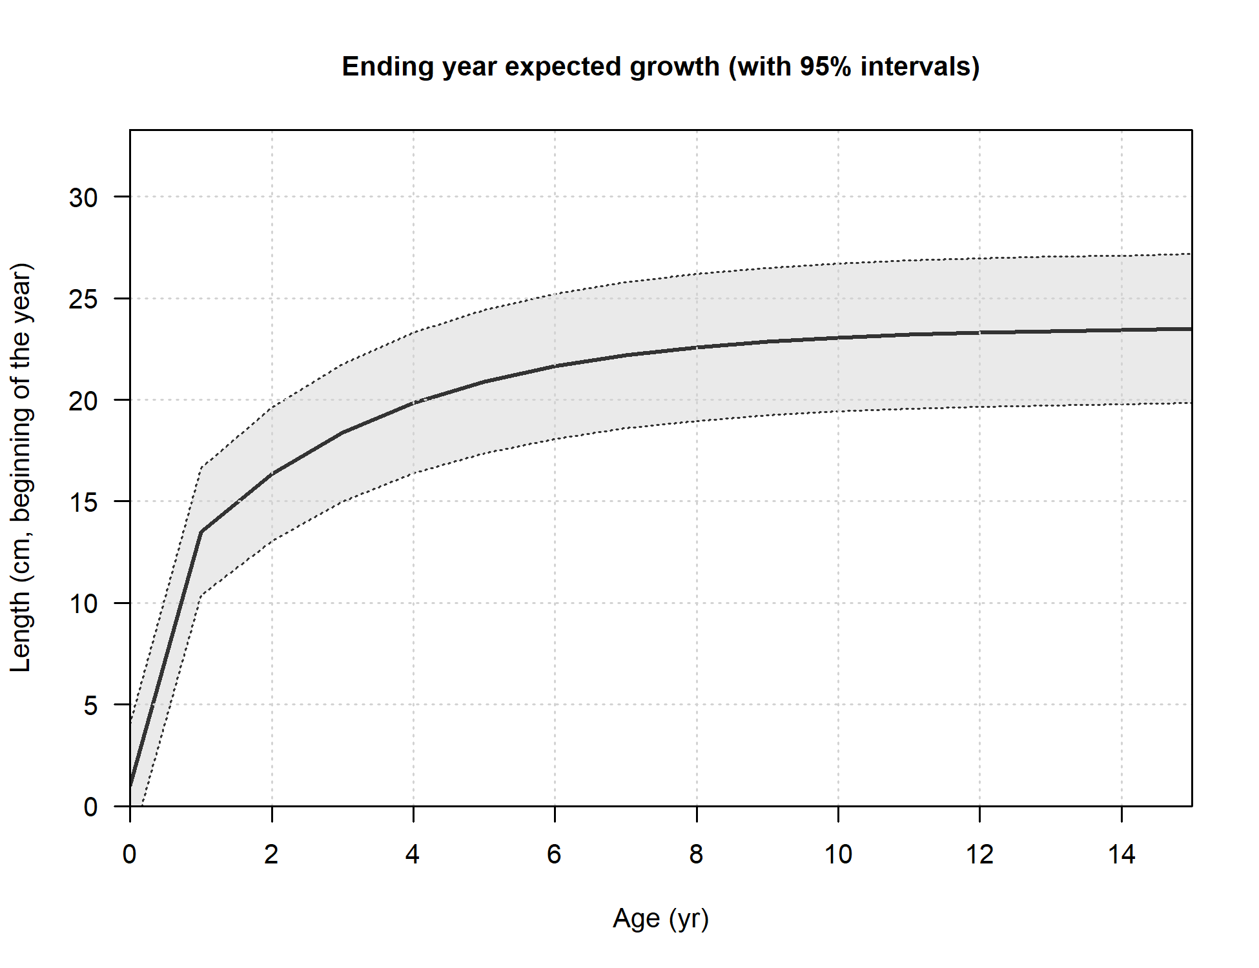
Maximo numero de edades (plus group) | 15
Mes de desove | Enero
Maxima longitud en la población (cm) | 30
Edad en la cual se comienzan a tener datos fiables (a3) | 0.5
Mortalidad natural | 0.35-0.45
Omega 1 (long-peso) | 7.52E-06
Omega 2 (long-peso) | 3.2332
Omega 3 (logistica madurez-longitud) | 15.44
Omega 4 (logistica madurez-longitud) | -0.89
Omega 5 (Fecundidad, eggs/kg - kg hembra) | 1
Omega 6 (Fecundidad, eggs/kg - kg hembra) | 0
Fraccion de hembras | 0.5
Distribución de tallas agregadas (todos los años) observadas por las pesquerias.
Fleet1 = Industrial, Fleet2 = Artesanal, Fleet3 = Survey
Tipo de relacion Stock-Reclutamiento | B-H
LN(Reclutamiento virginal) | 14-17
Steepness | 0.8
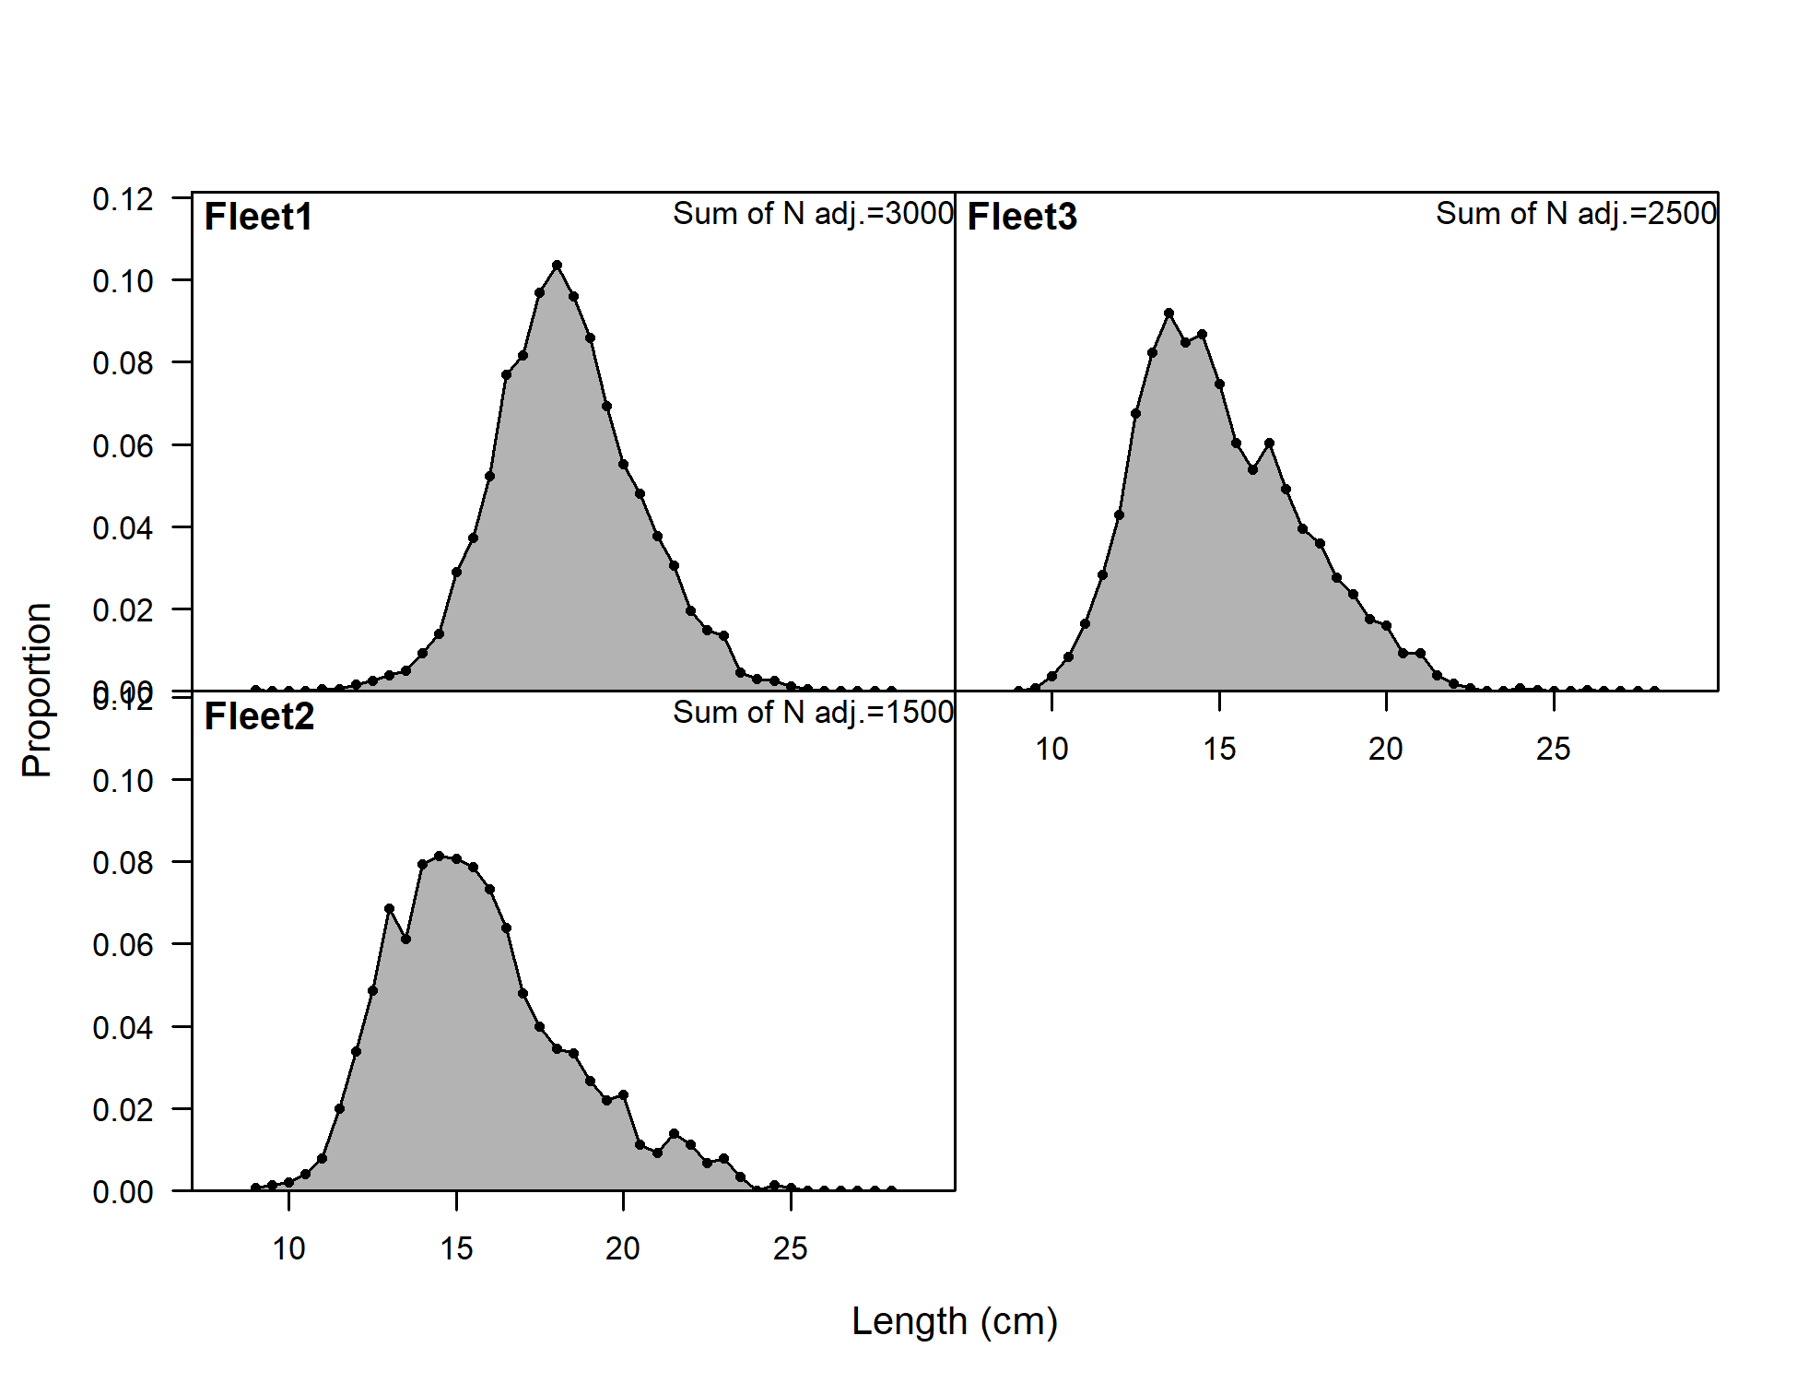
sigmaR | 0.7-0.8

